Worksheet
 | Alklima B.V.
 | Van Hennaertweg 29
 | 2952 CA Alblasserdam
 | NEDERLAND
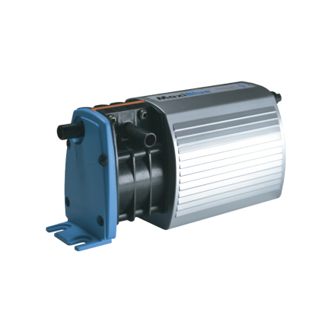
Code | AL4072
Product | MaxiBlue condenspomp - toepassing i.c.m. vlottersensor

Elektrische gegevens
Naam |  | Waarde | Eenheid
Aantal fasen |  | 1
Frequentie |  | 50 Hz
Nom. spanning |  | 220.00 - 240.00 | V

Geluidsprestaties
Naam |  | Waarde | Eenheid
Geluidsemissie |  | 21 | dB(A)

Afmetingen & aansluitingen
Naam |  | Waarde | Eenheid
Afmetingen (HxBxD) |  | 67 × 58 × 158 | mm

Uitvoering & werking
Naam |  | Waarde | Eenheid
Geschikt voor wandmontage |  | Ja

Pomp gegevens
Naam |  | Waarde | Eenheid
Max. zuighoogte |  | 8 | m
Materiaal pomphuis |  | Kunststof

Overige gegevens
Naam |  | Waarde | Eenheid
Max. debiet |  | 14 | l/h
Max. opvoerhoogte |  | 8 | m
Omgevingstemperatuur |  | 5.00 - 35.00 | °C
Kwaliteitsklasse pomphuis |  | Acrylnitril butadien styrol (ABS)
Mediumtemperatuur (continu) |  | 5.00 - 35.00 | °C

